LIST
ROOMING LIST
REF. MACROAREA TENNIS UNDER 12 FEMMINILE
ROVIGO DAL 18 AL 21 LUGLIO 2019
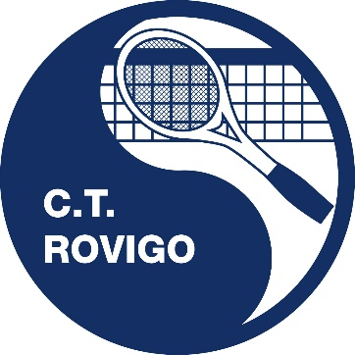

Nome Squadra

Referente
Recapito Telefonico
Recapito e-mail

Lista ospiti
NR | Cognome | Nome | Data di nascita | Luogo di nascita | In | Out | Note
01
02
03
04
05
06
07
08
09
10
11
12
13
14
15
16
17
18
19
20
21
22
23
24
25
26
27
28
29
30

